主界面场景逻辑
场景结构
 | 场景介绍
 |  | 主场景为3D形式
 |  | 内容为一个日常起居室（详细需求见【美术需求】分页）
 |  | 参考图如下样式
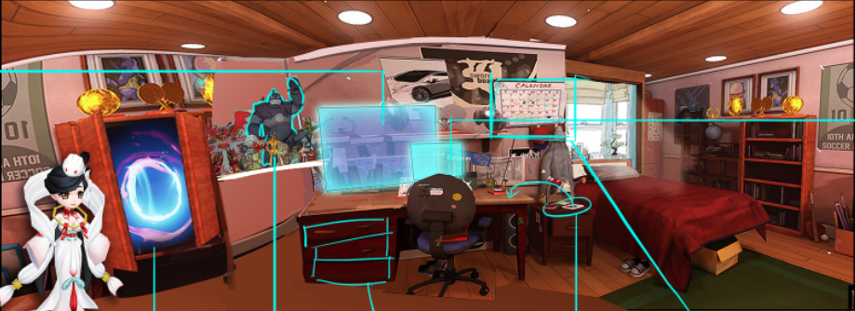

 | 结构组成
 |  | 整体为一个四面墙的起居室，可见范围为左前右三面墙以及部分地板以及天花板
 |  | 屋内有各类生活物件组成（如衣柜、床、书桌、书柜等等）
 |  | 物件均为3D形式展现

 | 场景大小
 |  | 由左至右拖动镜头需求可完整展现大概2.5屏幕的内容
 |  | 左右需要各预留半屏左右大小的场景用于镜头回弹（镜头回弹详见镜头相关）

 |  | 单屏幕展现内容示意
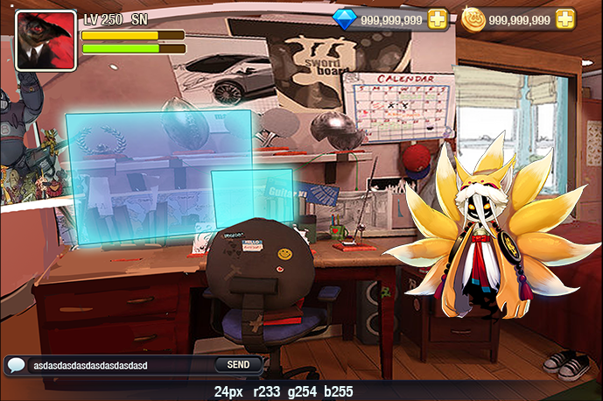

镜头相关
 | 镜头移动
 |  | 场景中镜头可以按照固定轨迹左右滑动
 |  | 需求移动轨迹可以配置调整

向右滑动
向左滑动

 |  | 滑动速度以及距离根据玩家滑动的力度以及速度决定

 | 镜头高度
 |  | 镜头高度为1.4米，大概为角色坐在床上或者椅子上时眼睛高度一致

 | 镜头视距
 |  | 镜头视距为1.5米左右，固定不变

 | 镜头角度
 |  | 镜头视角为平视（大概为水平夹角在15至-20之间）
 |  | 视角不可手动变化

 | 默认镜头
 |  | 默认镜头为开启客户端后首次进入主场景的镜头，需求可配置
 |  | 开启其他界面后，未关闭客户端的情况下再次返回主场景，应该保留进入其他界面前的镜头位置

 | 镜头回弹
 |  | 左右拖动镜头至边界时，无法继续拖动，会有一个类似下拉列表的回弹效果（可继续拉伸一段距离，松手后回弹到边界位置）
 |  | 如下镜头顶视图示意
 |  |  | 黄色实线为镜头两个边界，黄色虚线为镜头中心线
 |  |  | 蓝色实线为镜头滑动轨迹
 |  |  | 绿色边框为镜头正常可见范围，红色与绿色相接位置即为可见场景的边界

 |  |  |  |  | 图1 | 图2
 |  |  | 图1为正常情况下显示的镜头边界角度
 |  |  | 当滑动镜头至图1后，继续向右可以滑动至图2位置，松手后镜头回弹至图1位置
 |  |  | 回弹过程持续0.5秒，镜头角度平缓变化
 |  |  | 左侧边界同理

物件显示规则
 | 物件定义
 |  | 场景中的家具、电器、用品等可被操作的物品成为物件

 | 物件交互
 |  | 当某个物件配置了对应的功能或者玩法入口时，且玩家开启该功能或者玩法的条件时，玩家可以与物件进行交互
 |  | 交互形式
 |  |  | 点击物件后物件可播放点击动作以及特效，然后打开对应入口界面

 |  | 响应规则
 |  |  | 点击物件后判断抬起手指位置是否处于物件响应范围内
 |  |  |  | 如处于响应范围内，则响应点击效果
 |  |  |  | 如不处于响应范围内，则不响应点击效果

 |  | 交互响应开启规则
 |  |  | 当玩家不满足某个物件的开启条件时，无法与物件进行交互
 |  |  | 点击物件不会有点击效果反馈，同时不会打开对应入口
 |  |  | 此时物件为普通物件

 |  |  | 当玩家满足某个物件的开启条件时，普通物件变为可交互物件
 |  |  | 点击物件会有点击效果反馈
 |  |  |  | 若物件有动作反馈，则播放动作后打开入口界面
 |  |  |  | 若物件无动作反馈，则直接打开入口界面
 |  | 效果反馈
 |  |  | 普通物件
 |  |  |  | 未点击状态的普通物件无特效反馈
 |  |  |  | 点击普通物件无特效反馈
 |  |  |  | 点击普通物件无动作反馈

 |  |  | 可交互物件
 |  |  |  | 未点击状态的普通物件有特效反馈
 |  |  |  | 点击可交互物件有特效反馈（点击后播放对应动作的特效效果）
 |  |  |  | 点击可交互物件有动作反馈（点击后播放对应点击动作动画，播放一次即可）

UI相关逻辑
角色信息显示区
货币信息显示区
 |  | 主界面UI示意

系统提示、公告显示区

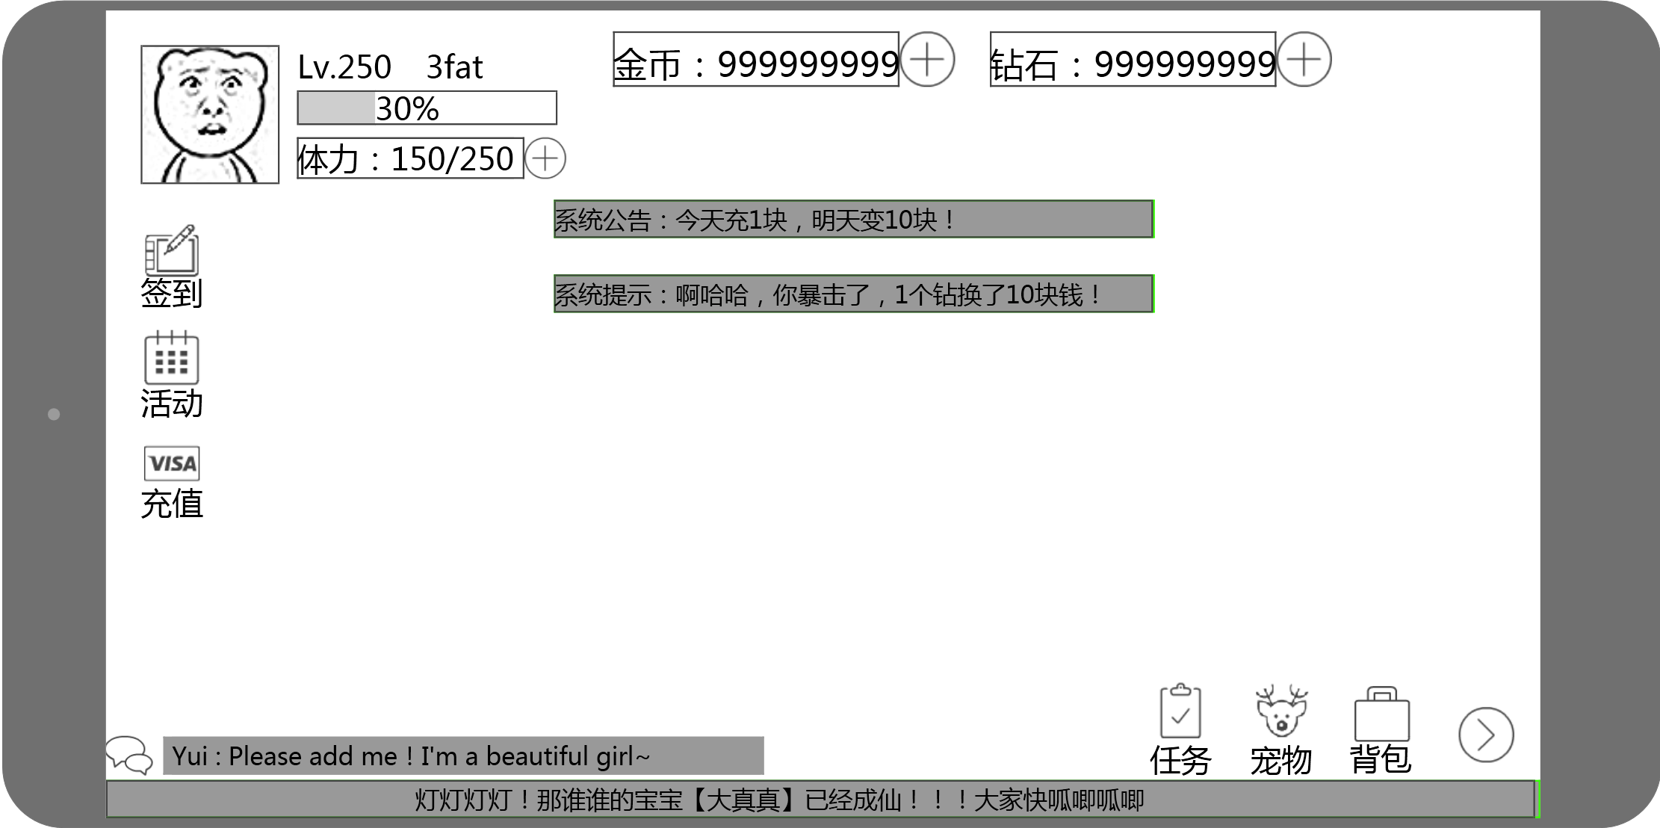

活动信息按钮显示区

基础功能按钮显示区

聊天信息显示区

走马灯显示区

 |  |  | 角色信息显示区

角色等级
角色名称

角色经验条
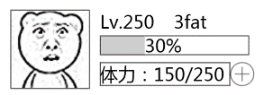

角色头像

下一点疲劳值恢复时间：00:59

角色疲劳值

 |  |  |  | 角色头像
 |  |  |  |  | 显示角色的头像
 |  |  |  |  | 头像大小为96*96
 |  |  |  |  | 默认的头像样式为固定的logo（给予一个于游戏风格一致的图标）（后续会随社交玩法推出头像变更功能）
 |  |  |  |  | 点击头像可以弹出系统设置界面

 |  |  |  | 角色等级
 | 有些地方是大写的LVL（宠物，结算），需要空格或者点么 |  |  |  | 显示为LVL+空格+玩家当前等级
 | 已改 |  |  |  | 初始等级为1级
 |  |  |  |  | 最大可显示3位数字
 |  |  |  |  | 字色与字号见美术规范文档

 |  |  |  | 角色名称
 |  |  |  |  | 显示玩家角色名称
文字自动缩放？玩家名字是不是可以规定最大字数 | 这里是否需要缩放规则 |  |  |  | 显示长度为200像素
 | 已改 |  |  |  | 字色与字号见美术规范文档

 |  |  |  | 角色经验条
 |  |  |  |  | 包括经验条背景、横向进度条、百分比
 |  |  |  |  | 背景
 |  |  |  |  |  | 经验条背景为160*20大小的条状
 |  |  |  |  | 横向进度条
 | 填充方式，逐渐增长的还是突进的，还是待设计 |  |  |  |  | 当玩家非满级状态时，玩家在主界面获得经验后，进度条由目前值直接变更为目标值
 | 已改 |  |  |  |  | 当玩家为满级状态时，进度条为0且不会随之变化
 |  |  |  |  | 百分比
 |  |  |  |  |  | 百分比精确至个位数，向上取整
 | 变化方式，是直接跳还是每次加1逐渐变化/单位时间内增长速度 |  |  |  |  | 玩家当前非满级状态时，显示经验条当前百分比且当玩家在主界面获得经验后，百分比直接变更至目标值，无需动态变化
 | 已改 |  |  |  |  | 每次变化最小值为1%
 | 百分比精确位数 |  |  |  |  | 玩家当前为满级状态时，显示为MAXLEVEL字样
 | 已改 |  |  |  |  | 字色与字号见美术规范文档

 |  |  |  | 角色疲劳值
 |  |  |  |  | 包括疲劳值图标 ： 当前疲劳值/当前等级疲劳值上限
 |  |  |  |  | 字色与字号见美术规范文档
 |  |  |  |  | 当前疲劳值相关规则见疲劳值文档
 |  |  |  |  | 当前等级疲劳值上限相关规则见疲劳值文档

 |  |  | 货币信息显示区
 |  |  |  |  | 显示在界面上方，包括金币、钻石
 | 这个用的是通用控件还是单独控件？
 | 通用控件，但是商店系统没写…我还是留着吧

 |  |  |  | 金币显示区
 |  |  |  |  | 左侧显示金币，显示格式为 金币图标：金币数值
 |  |  |  |  | 字色与字号见美术规范文档
 |  |  |  |  | 金币数值显示大小为200像素
 |  |  |  |  | 数字靠右对齐
 |  |  |  |  | 金币数值右侧为购买金币按钮
 |  |  |  |  | 点击按钮可以打开钻石购买金币的界面

 |  |  |  | 钻石显示区
 |  |  |  |  | 右侧显示钻石，显示格式为 钻石图标：钻石数值
 |  |  |  |  | 字色与字号见美术规范文档
 |  |  |  |  | 钻石数值显示大小为200像素
 |  |  |  |  | 数字靠右对齐
 |  |  |  |  | 钻石数值右侧为购买钻石按钮
 |  |  |  |  | 点击按钮可以打开商城购买钻石的界面

 | 多语言在这儿写还是各个功能写 |  | 活动信息按钮显示区
 | 各个功能自己写 |  |  |  | 显示在界面左侧，角色信息下方

 |  |  |  |  | 目前版本包括 签到、 活动指引、 充值（商城） 三个功能图标

 |  |  |  | 签到
还要名称么？多语言 |  |  |  |  | 包括签到的图标以及对应名称
 |  |  |  |  | 字色与字号见美术规范文档
 |  |  |  |  | 点击可以打开签到界面
 | 详见签到文档吧
 | 如果玩家在线过刷新点也弹出签到界面么，还是重登陆，待定
 | 已改 |  |  | 活动指引
同上 |  |  |  |  | 包括活动指引的图标以及对应名称
 |  |  |  |  | 字色与字号见美术规范文档
 |  |  |  |  | 点击可以打开活动指引界面

 |  |  |  | 充值（商城）
同上 |  |  |  |  | 包括充值（商城）的图标以及对应名称
 |  |  |  |  | 字色与字号见美术规范文档
 |  |  |  |  | 点击可以打开充值（商城）界面

 |  |  | 基础功能按钮显示区
 |  |  |  |  | 显示在界面右下角，走马灯上方

邮箱？

 | 多语言，id用已有的 |  |  |  | 目前版本包括 任务、宠物、背包 三个功能图标以及缩进/展开按钮
 | 各系统自己写
 |  |  |  | 任务
还要名称么？多语言 |  |  |  |  | 包括任务的图标以及对应名称
 |  |  |  |  | 字色与字号见美术规范文档
 | 已改 |  |  |  | 点击可以打开任务界面
 | 邮箱装备宠物里面用的红点，这个是不是统一一下 |  |  |  | 当有已完成的任务时，任务图标右上角显示红点提示
 | 当new和数量同时存在的时候，容易被误解为有x个new
 | 容易产生歧义，去掉此功能
 |  |  |  | 宠物
还要名称么？多语言 |  |  |  |  | 包括宠物的图标以及对应名称
 |  |  |  |  | 字色与字号见美术规范文档
 |  |  |  |  | 点击可以打开宠物界面
 | 这个不建议有，因为游戏中会频繁获得材料怪（早年说每天都能获得几只），这样只材料怪而已没必要提示
 | 容易产生歧义，去掉此功能

 |  |  |  | 背包
还要名称么？多语言 |  |  |  |  | 包括背包的图标以及对应名称
 |  |  |  |  | 字色与字号见美术规范文档
 |  |  |  |  | 点击可以打开背包界面

 |  |  |  | 缩进/展开按钮
 |  |  |  |  | 默认为展开状态，展开时点击缩进按钮可以将功能图标隐藏，隐藏有动画效果（各图标依次向缩进按钮移动，移动至缩进按钮后消失）
 |  |  |  |  | 缩进时点击展开按钮可以将功能图标展开，展开有动画效果（各图标依次从展开按钮移动到对应位置）
 |  |  |  |  | 缩进图标示例 |  | 展开图标示例
+
-

扩展了就不能叫左右了，你不说清楚，帆爷绝逼给你做成左右的 |  |  |  |  |  | 需求不要是单面的，后续可能扩展在缩进按钮上方增加功能图标
已改图

 |  |  | 聊天信息显示区
 |  |  |  |  | 显示基础聊天显示框
 |  |  |  |  | 具体显示格式与样式见IM系统设计文档
 | 这句im文档写了，删掉吧
 | 删

 |  |  | 走马灯显示区
 |  |  |  |  | 当有走马灯信息时，在此处显示走马灯信息
 |  |  |  |  | 具体显示格式与样式见IM系统设计文档

 |  |  | 系统提示、系统公告显示区
 |  |  |  |  | 当有系统提示、系统公告信息时，在此处显示系统提示、系统公告信息信息
 |  |  |  |  | 具体显示格式与样式见IM系统设计文档

 |  | 主界面图标通用规则
 |  |  | 为满足主界面图标显示多样性，制定如下主界面中图标的通用规则
 |  |  | 适用于主界面中各类图标
 |  |  |  | 图标构成
状态标识
图标本体

名称

图标名称
名称要考虑多语言，可能图标的宽度显示不下
图标是 做图上的
 |  |  |  |  | 图标本体
 |  |  |  |  |  | 图标图片的表现形式

 |  |  |  |  | 图标名称
 |  |  |  |  |  | 显示在图标本体下方
 |  |  |  |  |  | 该图标代表的功能的正式名称

 |  |  |  |  | 状态标示
 |  |  |  |  |  | 显示在图标本体右上角
 | new和状态标识同时出现的时候很容易被误解 |  |  |  |  | 当该图标代表的功能有可用或者可点的操作时（具体效果各个功能标注），右上角出现该提示，提示始终存在，直至无可用或者可点操作消失
 | 已去掉文本提示

 |  |  |  | 图标效果
 |  |  |  |  | 显示效果
 |  |  |  |  |  | 图标上层或者下层可以支持帧动画或者粒子特效效果
 | 该图的帧动画
 | 已改
 |  |  |  |  | 点击效果
 |  |  |  |  |  | 图标点击后会做有缩放效果

 | 灰掉标上要做的版本号 |  |  |  | 限时图标
 | 已改 |  |  |  |  | 图标支持定时显示与倒计时消失功能
 |  |  |  |  |  | 当配置开启时间后，则在开启时间出现图标，开始时间之前不显示图标
 |  |  |  |  |  | 当配置倒计时消失时间后，则在图标出现后开始计时，倒计时到达时图标消失
 |  |  |  |  |  |  |  | 暂时先不做，预计0.9版本有运营活动时添加

 |  |  |  | 图标响应规则
 |  |  |  |  | 点击图标后，识别抬起时手指是否还在图标响应范围内
 |  |  |  |  |  | 如超出范围，则不响应点击
 |  |  |  |  |  | 如未超出范围，抬起手指时响应点击效果

 |  |  |  |  | 按下手指时不在图标上，则抬起时无论是否在图标上都不响应点击

提示类逻辑
界面标题
 |  | 角色升级提示
 |  |  | 升级提示界面
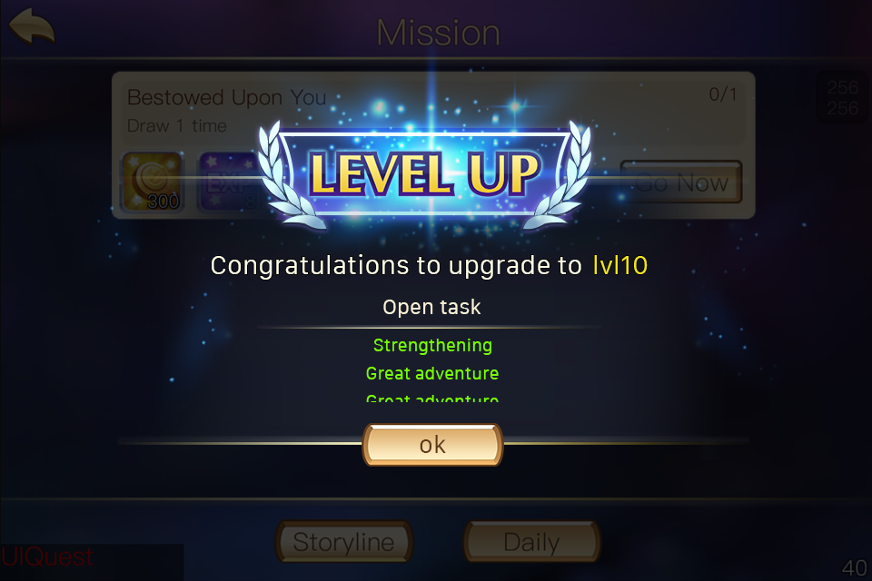

升级信息

功能开启预告

确定按钮

 |  |  |  | 界面标题
 |  |  |  |  | 显示为 Level up！或者其他带有升级类意义的词语，具体见美术设计
 |  |  |  |  | 字色与字体见美术规范文档

多语言 | 多语言 |  |  | 升级信息
宠物进阶、装备强化都与玩家等级有关 | 已补充 |  |  |  | 显示为：恭喜你等级提升至X级！
只提示功能性内容 |  |  |  |  | 多语言：main_levelup_dengji

 |  |  |  |  | 当玩家一次性提升多个等级时，只显示最终目标等级的信息
 | 说一下都什么时候弹 |  |  |  | 字色与字体见美术规范文档
 | 已补充
 |  |  |  | 功能开启预告
 |  |  |  |  | 包括功能开启标题、预告内容
 |  |  |  |  | 开启标题
 |  |  |  |  |  | 显示为：解锁功能
 |  |  |  |  |  | 多语言main_levelup_open
 |  |  |  |  | 预告内容
 |  |  |  |  | 显示本次等级提升所有已开启的功能，如从1升至5级，则提示1-5级所有已开启的功能
 |  |  |  |  |  | 包括功能名称
 |  |  |  |  |  | 功能名称
 |  |  |  |  |  |  | 读取配置表中的功能名称
 |  |  |  |  |  | 预告内容最多显示3行半，显示不下可以滚动查看

 |  |  |  | 如升级后没有新开启功能，则不显示功能开启预告部分内容，同时升级信息向下居中显示（如下图）
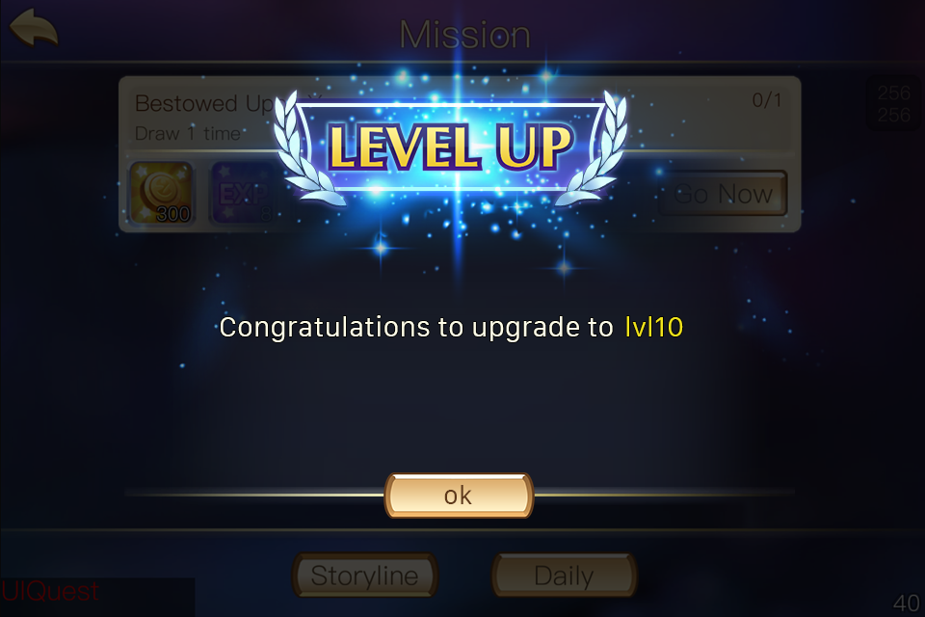

 |  |  | 界面UI动画样式
 |  |  |  | 动画示意如下图
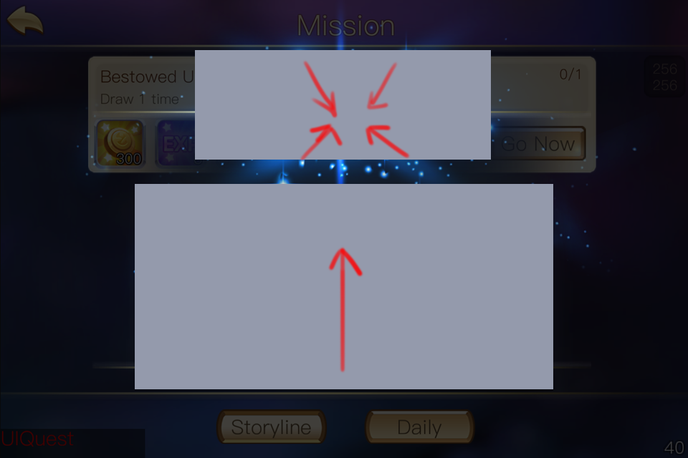

 |  |  |  | 确定按钮
 |  |  |  |  | 点击确定按钮，则关闭当前界面
 |  |  |  |  | 字色与字体见美术规范文档

 |  |  |  | 该窗口为模态不可移动
 |  |  |  | 窗口出现后背景有半透明遮罩效果
 |  |  |  | 该窗口不同于一般提示性窗口，需要比较炫丽，请美术同学单独设计

 |  |  |  | 升级界面弹出规则
 |  |  |  |  | 邮箱、任务等界面获得经验的界面中，获得经验后直接弹出升级界面，且出现在邮箱、任务等界面上层
 |  |  |  |  | 战斗后获得经验后，均与界面同时展现（副本结果移动到屏幕上方后），且出现在副本结算界面上层

美术需求
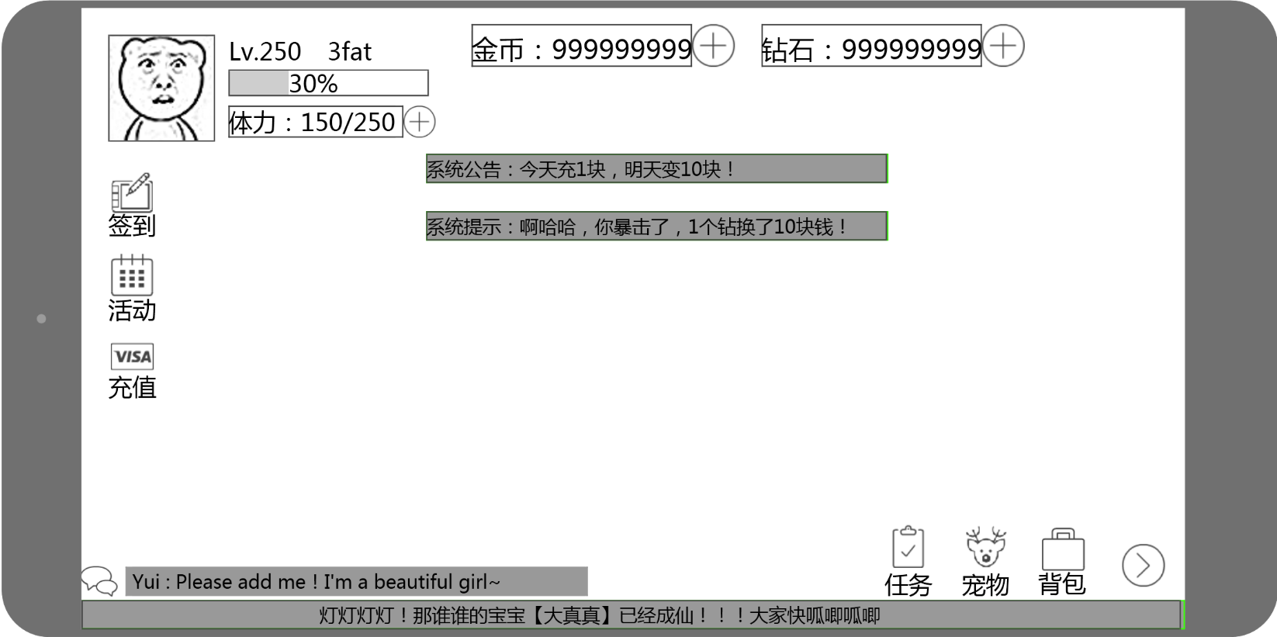
 | UI需求
 |  | 1.角色信息区UI

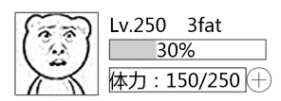

 |  |  |  | 包括
 |  |  |  |  | 1.头像边框、头像logo设计
 |  |  |  |  | 2.玩家等级样式设计
 |  |  |  |  | 3.玩家名称样式设计
 |  |  |  |  | 4.进度条样式设计
 |  |  |  |  | 5.疲劳值样式设计、补充疲劳值按钮设计

 |  | 2.货币信息区UI
这个控件有了，不用提了

 |  |  |  | 包括
把大界面截过来 |  |  |  |  | 1.金币显示区样式设计、补充金币按钮设计
 |  |  |  |  | 2.钻石显示区样式设计、补充钻石按钮设计

 |  | 3.活动信息区图标

 |  |  |  |  |  | 包括
 |  |  |  |  |  |  | 1.签到图标以及文字样式设计
 |  |  |  |  |  |  | 2.活动指引图标以及文字样式设计
 |  |  |  |  |  |  | 3.充值（商城）图标以及活动样式设计

 |  | 4.基础功能图标按钮UI

 |  |  |  | 包括
 |  |  |  |  | 1.任务图标以及文字样式设计
 |  |  |  |  | 2.宠物图标以及文字样式设计
 |  |  |  |  | 3.背包图标以及文字样式设计

 |  | 5.图标通用
 |  |  | 1.图标提示文本样式设计
 |  |  |  | 包括 hot、new字样的动态效果
 |  |  | 3.图标状态标识样式设计

恭喜您提升到X级！
当前疲劳值： 11 → 55
疲劳值上限： 1111 → 511
任务系统
完成任务可以获得奖励哦
level up!
OK
强化系统
可以强化装备哦
已开启
9级开启
界面标题
升级信息
确定按钮
功能开启预告
 |  | 6.角色升级UI

 |  |  | 包括
 |  |  |  | 1.升级界面整体样式设计
 |  |  |  | 2.升级界面字体样式设计
 |  |  |  | 3.确定按钮样式设计

 | 场景需求
 |  | 1.主界面场景
 |  |  | 日常起居室，可以承载目前世界观风格的三面墙场景，需要包含地面与天花板

 |  | 2.场景物件
 |  |  |  | 对应功能/玩法 |  | 可参考物件
 |  |  |  | NPC商店 |  | 电脑屏幕
 |  |  |  | 抽蛋 |  | 纸抽/存钱罐/魔方
 |  |  |  | 副本选择 |  | 衣柜
 |  |  |  | 通天塔
 |  |  |  | 大冒险 |  | 漫画/墙上挂件
 |  |  |  | 新玩法1
 |  |  |  | 邮箱 |  | 电话
 |  |  |  | 公会
 |  |  |  | 合成 |  | 某种玩具
 |  |  |  | 分解 |  | 垃圾桶

 |  |  | 需要满足上述玩法对应设计物件

 | 动作需求
 |  | 暂缓

 | 特效
 |  | 1.可交互物件未点击时的自发光特效

 |  | 2.物件点击后的特效

